zd. 1, wprowadzenie, id1.1-5.
opis: | środowisko testowe: | rodzaj testów: | opis zadania: | Uwagi:
Aplikacja Mr Buggy 8 została stworzona na potrzeby TestingCup 2020 - konkursu dla testerów. Podzielona została na 20 części, w których uczestnicy mieli za zadanie jak najszybciej znaleźć oraz zreprodukować ukrytą poważną awarię. | -Smartfon moto g9 play -System android 10 -Aplikacja Mr buggy 8 pobrana ze Sklepu Play | testy eksploracyjne (Exploratory Testing) | Find and report the defect in the standard app function for setting up a user account in the web application. Fields marked with an asterisk are required. The password must consist of at least one capital letter, one lowercase letter, one digit and one special character and be at least 16 characters long to be strong. | Aplikacja posiada własne modyfikacje do środowiska testowego tj. zaślepkę do modułu przełączania: -Wifi -trybu samolotowego -oszczędzania energii -bluetooth -danych komórkowych -hotspotu -lokalizacji -trybu "nie przeszkadzać" -pojemności pamięci -usuwania pamięci | 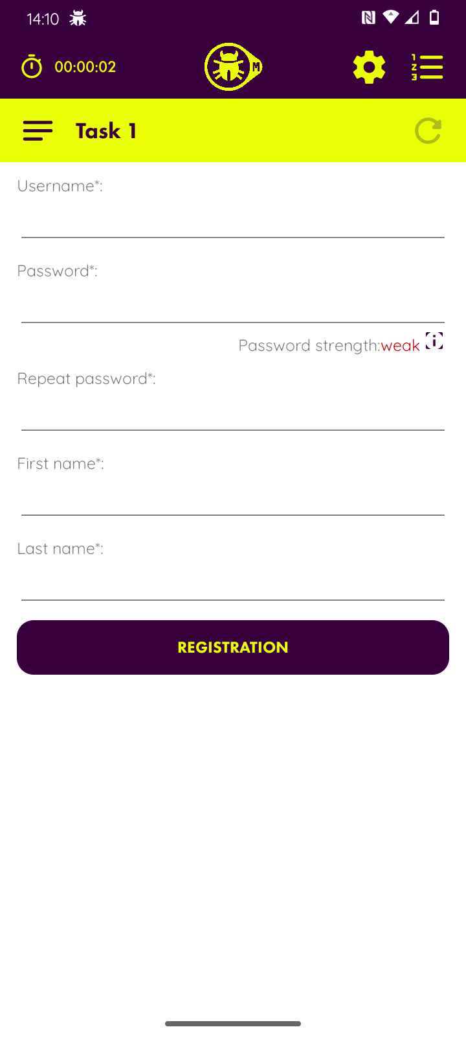

scenariusz testowy
Id | nazwa | opis | uwagi
1 | test pustych pól | Sprawdzenie poprawności wyświetlania komunikatów o niewypełnionych obowiązkowych polach do rejestracji oznaczonych *.
2 | test za małej ilości znaków | Test poprawności wyświetlania komunikatu o za małej liczbie znaków. | przypadki brzegowe
3 | test ograniczenia ilości znaków | Test blokady wpisywania po przekroczeniu 50 znaków | przypadki brzegowe
4 | test walidacji rubryki Username | Sprawdzenie poprawności działania warunków rubryki "Username"
5 | test warunków hasła | Sprawdzenie poprawności przypisywania siły hasła i jego warunków do akceptacji | weak: brak przejścia: <6 znaków, brak wielkiej litery lub brak małej litery lub brak znaku specjalnego lub brak cyfry midium: -jedna wielka litera, jedna mała litera, jedna cyfra, jeden znak specjalny, hard: 16< znaków, jedna mała litera, jedna wielka litera, jeden znak specjalny, jedna cyfra
6 | test powtórzenia hasła | Sprawdzenie czy powtórzenie hasła działa poprawnie
7 | testy walidacji rubryki "First name" | Sprawdzenie poprawności działania warunków rubryki "First name"
8 | testy walidacji rubryki "Last name" | Sprawdzenie poprawności działania warunków rubryki "Last name"
9 | test możliwości rejestracji bez połączenia z siecią | Sprawdzenie przejścia rejestracji przy konfiguracji WiFi i danych komórkowych.
10 | test aplikacji na trybie oszczędzania energii | Sprawdzenie poprawności przejścia rejestracji przy włączonym trybie oszczędzania energii
11 | test stabilności aplikacji | Sprawdzenie żywtoności aplikacji przy przełączaniu na inne aplikacje oraz przy blokowaniu telefonu

Id scenariusza | id przypadku testowego | przypadek testowy | opis przypadku | kroki | oczekiwany rezultat | aktualny rezultat | status | komentarz
1 | 1 | Pozostawienie pustego pola "Username" | W przypadku pozostawienia niewypełnionych pól, powinien wyświetlić się komunikat o niespełnieniu tego warunku, a także niemożliwe powinno być zarejestrowanie użytkownika. | 1. Otworzenie aplikacji na zadaniu pierwszym. | Poprawne otworzenie aplikacji. | Aplikacja otworzyła się poprawnie. | PASS
 |  |  |  | 2. Pozostawienie pustego pola "Username" i kliknięcie w przycisk “registration” | Wyświetlenie się czerwonego wykrzyknika przy pustym polau z adnotacją “Fields signed with * can’t be empty!”. | Wyświetlenie się czerwonego wykrzyknika przy pustym polu z adnotacją “Fields signed with * can’t be empty!”. Aplikacja uniemożliwia przejście rejestracji użytkownika. | PASS
1 | 2 | Pozostawienie pustego pola "Password" | W przypadku pozostawienia niewypełnionych pól, powinien wyświetlić się komunikat o niespełnieniu tego warunku, a także niemożliwe powinno być zarejestrowanie użytkownika. | 1. Otworzenie aplikacji na zadaniu pierwszym. | Poprawne otworzenie aplikacji. | Aplikacja otworzyła się poprawnie. | PASS
 |  |  |  | 2. Pozostawienie pustego pola "Password" i kliknięcie w przycisk “registration” | Wyświetlenie się czerwonego wykrzyknika przy pustym polau z adnotacją “Fields signed with * can’t be empty!”. | Wyświetlenie się czerwonego wykrzyknika przy pustym polu z adnotacją “Fields signed with * can’t be empty!”. Aplikacja uniemożliwia przejście rejestracji użytkownika. | PASS
1 | 3 | Pozostawienie pustego pola "Repeat password" | W przypadku pozostawienia niewypełnionych pól, powinien wyświetlić się komunikat o niespełnieniu tego warunku, a także niemożliwe powinno być zarejestrowanie użytkownika. | 1. Otworzenie aplikacji na zadaniu pierwszym. | Poprawne otworzenie aplikacji. | Aplikacja otworzyła się poprawnie. | PASS
 |  |  |  | 2. Pozostawienie pustego pola "Repeat password" i kliknięcie w przycisk “registration” | Wyświetlenie się czerwonego wykrzyknika przy pustym polau z adnotacją “Fields signed with * can’t be empty!”. | Wyświetlenie się czerwonego wykrzyknika przy pustym polau z adnotacją “Fields signed with * can’t be empty!”. Aplikacja uniemożliwia przejście rejestracji użytkownika. | PASS
1 | 4 | Pozostawienie pustego pola "First name" | W przypadku pozostawienia niewypełnionych pól, powinien wyświetlić się komunikat o niespełnieniu tego warunku, a także niemożliwe powinno być zarejestrowanie użytkownika. | 1. Otworzenie aplikacji na zadaniu pierwszym. | Poprawne otworzenie aplikacji. | Aplikacja otworzyła się poprawnie. | PASS
 |  |  |  | 2. Pozostawienie pustego pola "First name" i kliknięcie w przycisk “registration” | Wyświetlenie się czerwonego wykrzyknika przy pustym polau z adnotacją “Fields signed with * can’t be empty!”. | Wyświetlenie się czerwonego wykrzyknika przy pustym polu z adnotacją “Fields signed with * can’t be empty!”. Aplikacja uniemożliwia przejście rejestracji użytkownika. | PASS
1 | 5 | Pozostawienie pustego pola "Last name" | W przypadku pozostawienia niewypełnionych pól, powinien wyświetlić się komunikat o niespełnieniu tego warunku, a także niemożliwe powinno być zarejestrowanie użytkownika. | 1. Otworzenie aplikacji na zadaniu pierwszym. | Poprawne otworzenie aplikacji. | Aplikacja otworzyła się poprawnie. | PASS
 |  |  |  | 2. Pozostawienie pustego pola "Last name" i kliknięcie w przycisk “registration” | Wyświetlenie się czerwonego wykrzyknika przy pustym polau z adnotacją “Fields signed with * can’t be empty!”. | Wyświetlenie się czerwonego wykrzyknika przy pustym polu z adnotacją “Fields signed with * can’t be empty!”. Aplikacja uniemożliwia przejście rejestracji użytkownika. | PASS

